상품제안서
솔리드 리본담요 | 상품코드: S14958

 |  |  |  |  |  |  | 02-713-8555 | www.synergygift.co.kr
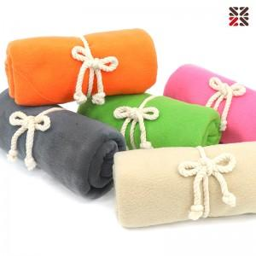

【상세/제작정보】 | <p><span style="font-size: 14pt;">※&nbsp;</span><span style="font-size: 14pt;">레드,베이지,그린,핑크 색상만 진행가능합니다.</span></p>

【인쇄/포장옵션】 | 실크, 자수 / OPP(비닐)

【공급단가】 | 수량 | 100~ | 200~ | 500~ | 1,000~ | 3,000~
*VAT별도 | 단가 | 4,550원 | 4,480원 | 4,370원 | 4,200원 | 4,020원

【상품 URL】 | https://www.synergygift.co.kr:443/src/goods_detail.php?gdno=14258

